WBS Macro
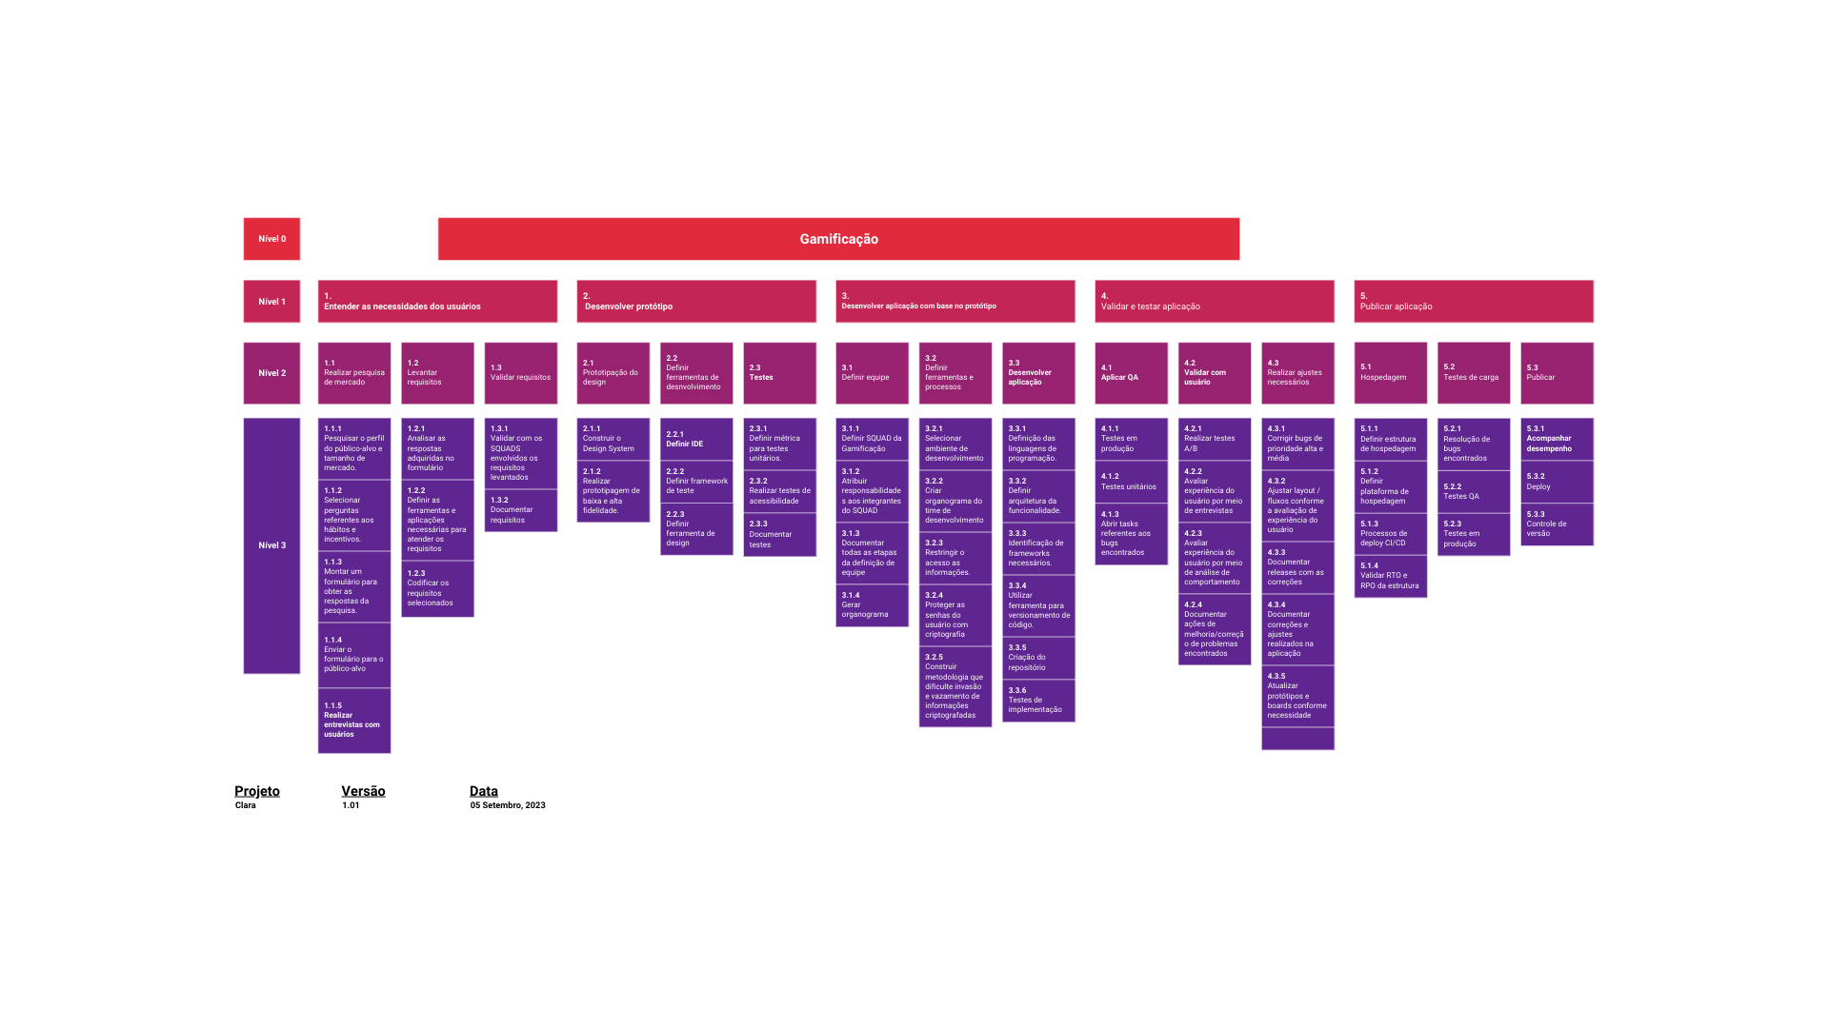

PERT
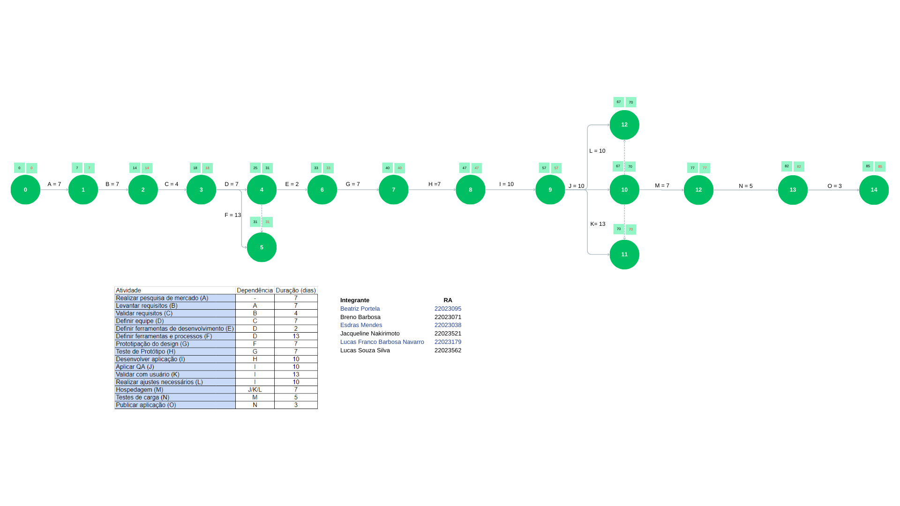
Atividade | Dependência | Duração (dias) | PERT no Canva:
Realizar pesquisa de mercado (A) | - | 7 | https://www.canva.com/design/DAFw6fU4tPA/gsQUay9OwayWGYKdispO1w/edit?utm_content=DAFw6fU4tPA&utm_campaign=designshare&utm_medium=link2&utm_source=sharebutton
Levantar requisitos (B) | A | 7
Validar requisitos (C) | B | 4 | https://www.canva.com/design/DAFxj6NugFY/Pz5y2QEGhJ1l7CCPa9SpCg/edit?utm_content=DAFxj6NugFY&utm_campaign=designshare&utm_medium=link2&utm_source=sharebutton
Definir equipe (D) | C | 7
Definir ferramentas de desenvolvimento (E) | D | 2
Definir ferramentas e processos (F) | D | 13
Prototipação do design (G) | F | 7
Teste de Protótipo (H) | G | 7
Desenvolver aplicação (I) | H | 10
Aplicar QA (J) | I | 10
Validar com usuário (K) | I | 13
Realizar ajustes necessários (L) | I | 10
Hospedagem (M) | J/K/L | 7
Testes de carga (N) | M | 5
Publicar aplicação (O) | N | 3

Organograma
